상품제안서
주머니 있는 미니 스탠다드 허리 랩 앞치마 | 상품코드: S27963

 |  |  |  |  |  |  | 02-713-8555 | www.synergygift.co.kr
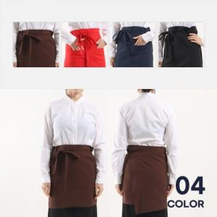

【상세/제작정보】

【인쇄/포장옵션】 | 실크 / 벌크포장

【공급단가】 | 수량 | 50~ | 100~ | 500~ | 1,000~ | 2,000~
*VAT별도 | 단가 | 9,580원 | 9,230원 | 8,870원 | 8,520원 | 8,300원

【상품 URL】 | https://www.synergygift.co.kr:443/src/goods_detail.php?gdno=27963

